Sheet1
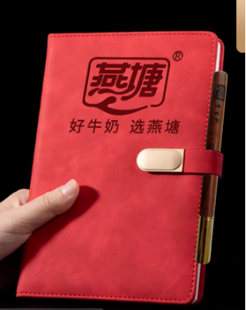
本学期3月15日前订购一份赠送1本笔记本+1支花梨木圆珠笔
序号 | 职工姓名 | 联系电话 | 订购种类（打√） |  | 订购份数（100盒/210元） |  | 备注
 |  |  | 鲜奶（ ） 保质期7天 | 乳酸（ ） 保质期15天 | 市场原价 （3.5元/盒） | 职工优惠价6折购 （2.1元/盒） | 如果二个打√就各50支
1 | 黄妙妤 | 18922556998 | 100 |  | 350 | 210
2 | 郭彩英 | 13553938813 | 50 | 50 | 350 | 210
3 | 许水妹 | 13542497720 | 100 |  | 350 | 210
4 | 陈梅芬 | 13420511561 | 50 | 50 | 350 | 210
5 | 陈芳玲 | 13450569298 | 50 | 50 | 350 | 210
6 | 刘建兰 | 13620579902 | 100 |  | 350 | 210
7 | 赖爱珍1 | 13425215401 | 50 | 50 | 350 | 210
8 | 赖爱珍2 | 13425215401 | 50 | 50 | 350 | 210
9 | 谭丽珠 | 15219099945 | 50 | 50 | 350 | 210
10 | 赖桂芳 | 13727167083 | 50 | 50 | 350 | 210
11 | 胡齐齐 | 13416548886 | 50 | 50 | 350 | 210
12 | 郑少芳 | 13539525986 | 50 | 50 | 350 | 210
13 | 林晶晶 | 13553990170 | 50 | 50 | 350 | 210
14 | 华丝丝 | 13620504241 |  | 100 | 350 | 210
15 | 谢丽珍 | 13622493636 | 50 | 50 | 350 | 210
16 | 郭慧娟 | 15219077866 | 100 |  | 350 | 210
17 | 李翠玲 | 13924410099 | 50 | 50 | 350 | 210
18 | 赖秋香 | 15119796978 | 50 | 50 | 350 | 210
19 | 李文静 | 15975861240 | 30 | 70 | 350 | 210
20 | 欧扬娣 | 13824945712 |  | 100 | 350 | 210
21 | 周达满 | 13642520829 |  | 100 | 350 | 210
22 | 朱国浚 | 13922567113 |  | 100 | 350 | 210
23 | 朱桂花 | 15975877778 |  | 100 | 350 | 210
24 | 刘敏仪 | 15816245552 |  | 100 | 350 | 210
31 | 付旭蕾 | 13631094165 | 100 |  | 350 | 210
32 | 曹慧竹 | 13926633919 | 70 | 30 | 350 | 210
33 | 王炜 | 13726999540 | 100 | 100 | 350 | 210
34 | 邓志雄 | 13679526526 | 50 | 50 | 350 | 210
35 | 曹旗艳 | 13553987177 | 50 |  | 350 | 210
36 | 巫小红 | 1511979979 | 50 | 50 | 350 | 210 | 已收款
37 | 陆秀英 | 13326549643 | 50 | 50 | 350 | 210
38 | 何丽君 | 13922708879 | 100 |  | 350 | 210
39 | 黄斯婷 | 15007647303 |  | 100 | 350 | 210
40 | 吴金莲 | 18200601967 | 100 |  | 350 | 210
41 | 黄文英 | 15820119554 | 100 |  | 350 | 210
42 | 邓江敏 | 15992058837 | 50 | 50 | 350 | 210 | 已收款 | 4.12下单
43 |  |  |  |  | 350 | 210
44 |  |  |  |  | 350 | 210
45 |  |  |  |  | 350 | 210

